Punto 1A
$$−\frac{3x^{2}+2xy}{x^{2}+cosy}=\frac{dy}{dx};$$
Ecuación

 | y(0)=pi/2
Euler |  |  |  |  |  | Euler Mejorado |  |  |  |  |  |  |  |  | Runge-Kutta
Para h= | 0.1 | Para h= | 0.05 | Para h= | 0.01 | Para h= | 0.1 |  | Para h= | 0.05 |  | Para h= | 0.01 |  | Para h= | 0.1 |  |  |  |  | Para h= | 0.05 |  |  |  |  | Para h= | 0.01
X_n | Y_n | X_n | Y_n | X_n | Y_n | Xn | Y^_n | Y_n | Xn | Y^_n | Y_n | Xn | Y^_n | Y_n | X_n | Y_n | k1 | k2 | k3 | k4 | X_n | Y_n | k1 | k2 | k3 | k4 | X_n | Y_n | k1 | k2 | k3 | k4
0 | 1.5707963268 | 0 | 1.5707963268 | 0 | 1.5707963268 | 0 |  | 1.5707963268 | 0 |  | 1.5707963268 | 0 |  | 1.5707963268 | 0 | 1.5707963268 | 0 | -65.831853072 | 1.6567296009 | 2.4354719971 | 0 | 1.5707963268 | 0 | -128.66370614 | 1.6076197067 | 2.2188950514 | 0 | 1.5707963268 | 0 | -631.31853072 | 1.5772185509 | 2.0439208539
0.1 | 1.5707963268 | 0.05 | 1.5707963268 | 0.01 | 1.5707963268 | 0.1 | 1.5707963268 | -0.15 | 0.05 | 1.5707963268 | -0.075 | 0.01 | 1.5707963268 | -0.014999999999 | 0.1 | -0.52778325562 | 0.08645661847 | 0.099064315157 | 0.098570550586 | 0.095913183405 | 0.05 | -0.52831432172 | 0.052336215338 | 0.071191923512 | 0.070990939276 | 0.085617289023 | 0.01 | -0.52493484567 | 0.011784180698 | 0.017408505671 | 0.017405989857 | 0.022856814482
0.2 | -1.8707963268 | 0.1 | -1.7207963268 | 0.02 | -1.6007963268 | 0.2 | -0.15 | -0.15291610064 | 0.1 | -0.075 | -0.075372323435 | 0.02 | -0.014999999999 | -0.015002999137 | 0.2 | -0.51815593006 | 0.096026310706 | 0.071346397636 | 0.072758463631 | 0.037958535355 | 0.1 | -0.52479499481 | 0.085625673888 | 0.094264586027 | 0.094119433253 | 0.099437491416 | 0.02 | -0.52476106236 | 0.022856830918 | 0.028113712696 | 0.028109823851 | 0.033201746519
0.3 | -2.1166941127 | 0.15 | -1.8334481745 | 0.03 | -1.6220265316 | 0.3 | -0.15863736686 | -0.16388934414 | 0.15 | -0.076113294219 | -0.076837988365 | 0.03 | -0.015008996213 | -0.015014987898 | 0.3 | -0.51111935392 | 0.038112353928 | -0.012427122763 | -0.0088991568733 | -0.068225611524 | 0.15 | -0.52011306811 | 0.099446928768 | 0.09815664018 | 0.098185169838 | 0.094575093496 | 0.03 | -0.52448021961 | 0.033201769113 | 0.038081089779 | 0.038076077762 | 0.042804967507
0.4 | -2.3496973778 | 0.2 | -1.9351875778 | 0.04 | -1.6408350652 | 0.4 | -0.17983457595 | -0.18655468609 | 0.2 | -0.079017804413 | -0.080059119441 | 0.04 | -0.015032964752 | -0.015041936432 | 0.4 | -0.51233211753 | -0.067985709499 | -0.13101309938 | -0.12608568797 | -0.2017829142 | 0.2 | -0.51522385442 | 0.094584928879 | 0.084330210185 | 0.084603126056 | 0.072742654314 | 0.04 | -0.52409968449 | 0.042804993893 | 0.047298140851 | 0.04729225802 | 0.051654676794
0.5 | -2.6077183439 | 0.25 | -2.0385559685 | 0.05 | -1.6593293688 | 0.5 | -0.21550112782 | -0.2228109464 | 0.25 | -0.084301818538 | -0.085611916848 | 0.05 | -0.015077849485 | -0.015089782707 | 0.5 | -0.52539822084 | -0.20141412332 | -0.26561290125 | -0.2602641966 | -0.34518705635 | 0.25 | -0.51101390229 | 0.072754230522 | 0.05494871643 | 0.055489626805 | 0.036263550463 | 0.05 | -0.52362695037 | 0.051654704099 | 0.055754574671 | 0.05574807325 | 0.059741277879
0.6 | -2.91184254 | 0.3 | -2.14563685 | 0.06 | -1.6777695075 | 0.6 | -0.26583694728 | -0.27304351796 | 0.3 | -0.092444600637 | -0.093968097185 | 0.06 | -0.01514955031 | -0.015164420798 | 0.6 | -0.5520374771 | -0.34467154443 | -0.4023035766 | -0.39734948885 | -0.48601614944 | 0.3 | -0.50826478173 | 0.036279806361 | 0.012568162965 | 0.013362290003 | -0.012226160811 | 0.06 | -0.52306961491 | 0.059741302902 | 0.063442297372 | 0.063435426972 | 0.067057367288
0.7 | -3.3052137739 | 0.35 | -2.2577571911 | 0.07 | -1.6962374416 | 0.7 | -0.32991226918 | -0.33657793339 | 0.35 | -0.103806963 | -0.10548565621 | 0.07 | -0.015253911616 | -0.015271689379 | 0.7 | -0.59253737418 | -0.48536180862 | -0.53219505573 | -0.52813252281 | -0.61675295727 | 0.35 | -0.50763216047 | -0.012201437429 | -0.040122532127 | -0.039116412574 | -0.070022677957 | 0.07 | -0.52243535804 | 0.067057386675 | 0.070355390503 | 0.070348395809 | 0.073597709157
0.8 | -3.9409407551 | 0.4 | -2.3762790758 | 0.08 | -1.7147690783 | 0.8 | -0.40623394911 | -0.41214805124 | 0.4 | -0.1186313773 | -0.12040856883 | 0.08 | -0.015396710987 | -0.015417360445 | 0.8 | -0.64625020622 | -0.61598442473 | -0.65046328437 | -0.64749017404 | -0.73368242397 | 0.4 | -0.50963801051 | -0.069985584581 | -0.10049906898 | -0.09933698252 | -0.13453619603 | 0.08 | -0.52173192026 | 0.073597719556 | 0.076490075588 | 0.076483194245 | 0.079359196539
0.9 | -11.611367016 | 0.45 | -2.5028927154 | 0.09 | -1.7333838078 | 0.9 | -0.49314744169 | -0.49825608363 | 0.45 | -0.13705007547 | -0.13887401801 | 0.09 | -0.01558364819 | -0.015607128326 | 0.9 | -0.71200976898 | -0.73283059804 | -0.75508341648 | -0.75319379819 | -0.83561484159 | 0.45 | -0.51467295954 | -0.13448327647 | -0.16613852879 | -0.1648816446 | -0.20341263001 | 0.09 | -0.52096708117 | 0.079359194746 | 0.081844666326 | 0.081838127046 | 0.0843408006
1 | -10.280264166 | 0.5 | -2.6398998455 | 0.1 | -1.7520939042 | 1 | -0.58905940843 | -0.59339614005 | 0.5 | -0.15909886967 | -0.16092509025 | 0.1 | -0.015820334491 | -0.015846599025 | 1 | -0.78842643347 | -0.83470889056 | -0.8457165868 | -0.84480049746 | -0.92281312658 | 0.5 | -0.52300576165 | -0.20334122902 | -0.23490319657 | -0.23361067051 | -0.27460421515 | 0.1 | -0.52014863853 | 0.084340783686 | 0.086419509642 | 0.08641353053 | 0.088543508921
1.1 | -5.1776613113 | 0.55 | -2.7906649316 | 0.11 | -1.7709081981 | 1.1 | -0.69253018657 | -0.69616579228 | 0.55 | -0.18473418742 | -0.18652665461 | 0.11 | -0.016112282352 | -0.01614127993 | 1.1 | -0.87406903656 | -0.92187603514 | -0.92290710311 | -0.92282309084 | -0.99624125208 | 0.55 | -0.5347972048 | -0.27451264918 | -0.30498135685 | -0.30370559722 | -0.34639946616 | 0.11 | -0.51928438791 | 0.088543474345 | 0.090216916837 | 0.090211703957 | 0.091970254163
1.2 | -4.70976398 | 0.6 | -2.9605036855 | 0.12 | -1.7898337258 | 1.2 | -0.80229173309 | -0.80530444298 | 0.6 | -0.21385102684 | -0.2155823105 | 0.12 | -0.016464895522 | -0.016496569932 | 1.2 | -0.96756199781 | -0.99528835997 | -0.98757993263 | -0.98819607254 | -1.0571080696 | 0.6 | -0.550116255 | -0.34628704863 | -0.37489512626 | -0.37367915407 | -0.41742273942 | 0.12 | -0.51838210296 | 0.091970199861 | 0.093241086114 | 0.09323683229 | 0.094625834384
1.3 | -4.2239176602 | 0.65 | -3.1587408177 | 0.13 | -1.8088765501 | 1.3 | -0.91723086099 | -0.91969183099 | 0.65 | -0.24630004257 | -0.24795072081 | 0.13 | -0.016883459596 | -0.016917749999 | 1.3 | -1.0676278051 | -1.0561475594 | -1.0407668472 | -1.0419777201 | -1.1066303746 | 0.65 | -0.56895674124 | -0.41728969999 | -0.44348473578 | -0.44236121934 | -0.48661268768 | 0.13 | -0.51744951651 | 0.094625758848 | 0.095498017765 | 0.09549490161 | 0.096516826281
1.4 | -3.7395994602 | 0.7 | -3.404592419 | 0.14 | -1.8280422034 | 1.4 | -1.0363610403 | -1.0383294075 | 0.7 | -0.28190259439 | -0.28346019224 | 0.14 | -0.017373133041 | -0.017409974213 | 1.4 | -1.173098923 | -1.1056647669 | -1.0834842654 | -1.0852131446 | -1.1459380412 | 0.7 | -0.59125336039 | -0.48646002183 | -0.50987759975 | -0.50886912202 | -0.55318761761 | 0.14 | -0.51649430247 | 0.096516728617 | 0.096995423252 | 0.096993608426 | 0.097651492611
1.5 | -3.3345960086 | 0.75 | -3.7511367038 | 0.15 | -1.8473359446 | 1.5 | -1.1587948414 | -1.1603181041 | 0.75 | -0.32046317766 | -0.32192089247 | 0.15 | -0.017938938745 | -0.017978261343 | 1.5 | -1.2829155501 | -1.1449660504 | -1.1167004276 | -1.1188937779 | -1.1760603578 | 0.75 | -0.61689620274 | -0.55301689925 | -0.57344914063 | -0.57256927842 | -0.61660429407 | 0.15 | -0.51552405866 | 0.09765137258 | 0.097742629409 | 0.097742264089 | 0.098039684985
1.6 | -3.0781028954 | 0.8 | -4.5163009063 | 0.16 | -1.8667629165 | 1.6 | -1.2837226573 | -1.2848396381 | 0.8 | -0.36177911528 | -0.36313452339 | 0.16 | -0.018585756101 | -0.018627486938 | 1.6 | -1.3961191304 | -1.1750787305 | -1.141346706 | -1.1439655447 | -1.1979505771 | 0.8 | -0.64574335301 | -0.61641747866 | -0.63378080439 | -0.63303565161 | -0.67651518796 | 0.16 | -0.51454629059 | 0.098039543032 | 0.097750478913 | 0.097751695462 | 0.097692743197
1.7 | -2.9391842841 | 0.85 | -3.9203344655 | 0.17 | -1.8863282489 | 1.7 | -1.4103997528 | -1.411144444 | 0.85 | -0.40564769815 | -0.40690156886 | 0.17 | -0.019318313665 | -0.019362375994 | 1.7 | -1.5118466939 | -1.1969557096 | -1.1583423339 | -1.1613532232 | -1.2125202978 | 0.85 | -0.67763139949 | -0.67631442729 | -0.69061915955 | -0.69000900182 | -0.73272766771 | 0.17 | -0.5135683962 | 0.097692580463 | 0.097031228104 | 0.097034142929 | 0.096623392147
1.8 | -2.8699204461 | 0.9 | 17.089749489 | 0.18 | -1.9060371294 | 1.8 | -1.5381415329 | -1.5385467327 | 0.9 | -0.45187112732 | -0.4530264107 | 0.18 | -0.020141182394 | -0.020187496209 | 1.8 | -1.6293278126 | -1.2115095198 | -1.1686135374 | -1.1719809674 | -1.2206666073 | 0.9 | -0.71238388631 | -0.73251515046 | -0.74383857506 | -0.74335950727 | -0.78516730906 | 0.18 | -0.51259765167 | 0.096623210466 | 0.095598443167 | 0.095603156743 | 0.094845637358
1.9 | -2.8430517359 | 0.95 | 14.42210436 | 0.19 | -1.9258948557 | 1.9 | -1.6663254606 | -1.666425493 | 0.95 | -0.50025967195 | -0.50132068238 | 0.19 | -0.021058769499 | -0.021107251839 | 1.9 | -1.7478838982 | -1.2196390592 | -1.173097833 | -1.1767791245 | -1.2232839103 | 0.95 | -0.74981787484 | -0.78494513448 | -0.79340882261 | -0.79305418056 | -0.83384642654 | 0.19 | -0.51164119826 | 0.09484543925 | 0.093466895594 | 0.093473492643 | 0.092374659998
2 | -2.8440465016 | 1 | 11.99939982 | 0.2 | -1.9459068765 | 2 | -1.7943970959 | -1.7942292213 | 1 | -0.55063344916 | -0.55160523789 | 0.2 | -0.022075312913 | -0.022125878173 | 2 | -1.8669285129 | -1.2222409763 | -1.172732276 | -1.1766755377 | -1.2212594748 | 1 | -0.78974885457 | -0.83361651289 | -0.83936808721 | -0.83912963031 | -0.87883813855 | 0.2 | -0.51070603013 | 0.092374448644 | 0.090652457766 | 0.090661007569 | 0.089226712225
2.1 | -2.8645401297 | 1.05 | 11.267142309 | 0.21 | -1.9660788246 | 2.1 | -1.921877317 | -1.9214817612 | 1.05 | -0.60282318674 | -0.60371108156 | 0.21 | -0.023194876387 | -0.023247436635 | 2.1 | -1.9859671142 | -1.2202047849 | -1.1684300951 | -1.1725751106 | -1.2154566679 | 1.05 | -0.83199427196 | -0.8786021643 | -0.88180128534 | -0.88167011562 | -0.92025575164 | 0.21 | -0.50979898331 | 0.089226491438 | 0.087171999398 | 0.087182556219 | 0.085419013582
2.2 | -2.8993105705 | 1.1 | 10.283423545 | 0.22 | -1.9864165466 | 2.2 | -2.0483680122 | -2.0477868492 | 1.1 | -0.65667027003 | -0.65747955386 | 0.22 | -0.024421345233 | -0.024475810528 | 2.2 | -2.1045949787 | -1.2143957391 | -1.1610528202 | -1.1653341397 | -1.2066922689 | 1.1 | -0.87637594461 | -0.92001512473 | -0.92082323763 | -0.92079047134 | -0.95823694047 | 0.22 | -0.50892672562 | 0.08541878777 | 0.083043285498 | 0.083055889111 | 0.080969649085
2.3 | -2.9448763281 | 1.15 | 7.9247711904 | 0.23 | -2.0069261301 | 2.3 | -2.1735543295 | -2.1728296663 | 1.15 | -0.71202631244 | -0.71276201257 | 0.23 | -0.025758422698 | -0.025814701415 | 2.3 | -2.2224926774 | -1.2056319104 | -1.151384813 | -1.1557359661 | -1.1957142518 | 1.15 | -0.92272160697 | -0.95799279003 | -0.95656606647 | -0.95662329122 | -0.99293205512 | 0.23 | -0.50809574764 | 0.080969423211 | 0.078284876426 | 0.078299552725 | 0.075897469569
2.4 | -2.9987963675 | 1.2 | 7.0382472409 | 0.24 | -2.0276139298 | 2.4 | -2.2972026743 | -2.2963746591 | 1.2 | -0.76875243432 | -0.76941919664 | 0.24 | -0.027209626988 | -0.02726762613 | 2.4 | -2.3394191395 | -1.1946618775 | -1.1401149637 | -1.1444726979 | -1.1831847296 | 1.2 | -0.9708658033 | -0.9926852403 | -0.98917013359 | -0.98930969006 | -1.0244958534 | 0.24 | -0.50731235473 | 0.0758972491 | 0.072916030524 | 0.072932792194 | 0.070221994744
2.5 | -3.0592925877 | 1.25 | 6.5490970541 | 0.25 | -2.0484865934 | 2.5 | -2.4191547118 | -2.4182598084 | 1.25 | -0.82671838794 | -0.82732041487 | 0.25 | -0.02877828892 | -0.028837914442 | 2.5 | -2.4552028383 | -1.1821477062 | -1.1278275098 | -1.1321352358 | -1.169670375 | 1.25 | -1.0206503095 | -1.024246984 | -1.0187778512 | -1.0189929781 | -1.0530819887 | 0.25 | -0.50658265991 | 0.070221785602 | 0.066956609742 | 0.066975456987 | 0.063963319372
2.6 | -3.1250318631 | 1.3 | 6.1324508615 | 0.26 | -2.0695510883 | 2.6 | -2.5393183808 | -2.5383881784 | 1.3 | -0.88580162955 | -0.88634266433 | 0.26 | -0.03046755021 | -0.030528707326 | 2.6 | -2.5697318978 | -1.1686554965 | -1.1150015388 | -1.1192115635 | -1.1556404695 | 1.3 | -1.0719242314 | -1.0528314533 | -1.0455297595 | -1.0458146363 | -1.0788396508 | 0.26 | -0.50591257785 | 0.063963127881 | 0.060426988586 | 0.060447909895 | 0.057142022884
2.7 | -3.1949925988 | 1.35 | 5.7401957051 | 0.27 | -2.0908147294 | 2.7 | -2.6576572377 | -2.6567178788 | 1.35 | -0.94588641034 | -0.94636975421 | 0.27 | -0.032280362376 | -0.032342955865 | 2.7 | -2.682943934 | -1.1546535976 | -1.1020172743 | -1.1060917767 | -1.1414712786 | 1.35 | -1.1245438972 | -1.0785876501 | -1.0695623403 | -1.0699120559 | -1.1019118412 | 0.27 | -0.5053078196 | 0.057141855718 | 0.053347966667 | 0.053370939604 | 0.049779082687
2.8 | -3.2683788292 | 1.4 | 5.3488439202 | 0.28 | -2.1122852084 | 2.8 | -2.7741793966 | -2.7732515589 | 1.4 | -1.0068629362 | -1.0072914884 | 0.28 | -0.034219486242 | -0.034283420753 | 2.8 | -2.794816317 | -1.1405171503 | -1.0891667332 | -1.0930776863 | -1.1274548012 | 1.4 | -1.1783726329 | -1.1016584221 | -1.0910071128 | -1.0914175846 | -1.1224348416 | 0.28 | -0.50477388835 | 0.049778946814 | 0.045740685057 | 0.045765677072 | 0.041895791369
2.9 | -3.3445625075 | 1.45 | 4.9405839414 | 0.29 | -2.1339706254 | 2.9 | -2.8889270419 | -2.8880263285 | 1.45 | -1.0686266298 | -1.069002942 | 0.29 | -0.036287492038 | -0.036352672373 | 2.9 | -2.9053573302 | -1.1265369778 | -1.0766665035 | -1.0803948584 | -1.1138099199 | 1.45 | -1.2332804884 | -1.1221799324 | -1.109990635 | -1.1104584942 | -1.1405385127 | 0.29 | -0.50431607591 | 0.041895693998 | 0.037626546611 | 0.037653515847 | 0.033513677931
3 | -3.4230433051 | 1.5 | 4.4975251676 | 0.3 | -2.1558795229 | 3 | -3.0019671317 | -3.0011047086 | 1.5 | -1.1310775152 | -1.1314038551 | 0.3 | -0.03848676006 | -0.038553091456 | 3 | -3.0145984905 | -1.1129308382 | -1.0646709022 | -1.0682053497 | -1.1006943173 | 1.5 | -1.2891439609 | -1.1402819571 | -1.1266350967 | -1.1271575547 | -1.1563471235 | 0.3 | -0.50393946008 | 0.033513626458 | 0.029027140353 | 0.029056036465 | 0.024654433152
 |  | 3 | -1.5704682191 | 0.6 | -2.9984481809 |  |  |  | 3 | -2.9919612131 | -2.9917441109 | 0.6 | -0.17040906504 | -0.17047543887 |  |  |  |  |  |  | 3 | -3.0298492264 | -1.1017541523 | -1.0779881188 | -1.0788609929 | -1.0953975101 | 0.6 | -0.5470468646 | -0.34886433821 | -0.35454145124 | -0.35449370785 | -0.36312385733
 |  |  |  | 3 | -2.3446141775 |  |  |  |  |  |  | 3 | -2.9842655759 | -2.9842568631 |  |  |  |  |  |  |  |  |  |  |  |  | 3 | -3.0418410208 | -1.0929400992 | -1.0882450294 | -1.0882795877 | -1.0916235305

Punto 1B
$$x^{2}+y^{2}=\frac{dy}{dx};$$
Ecuación

 | y(0)=0
Euler |  |  |  |  |  | Euler Mejorado |  |  |  |  |  |  |  |  | Runge-Kutta
Para h= | 0.1 | Para h= | 0.05 | Para h= | 0.01 | Para h= | 0.1 |  | Para h= | 0.05 |  | Para h= | 0.01 |  | Para h= | 0.1 |  |  |  |  | Para h= | 0.05 |  |  |  |  | Para h= | 0.01
X_n | Y_n | X_n | Y_n | X_n | Y_n | Xn | Y^_n | Y_n | Xn | Y^_n | Y_n | Xn | Y^_n | Y_n | X_n | Y_n | k1 | k2 | k3 | k4 | X_n | Y_n | k1 | k2 | k3 | k4 | X_n | Y_n | k1 | k2 | k3 | k4
0 | 0 | 0 | 0 | 0 | 0 | 0 |  | 0 | 0 |  | 0 | 0 |  | 0 | 0 | 0 | 0 | 0.0025 | 0.002500015625 | 0.010000062501 | 0 | 0 | 0 | 0.000625 | 0.00062500024414 | 0.0025000009766 | 0 | 0 | 0 | 0.000025 | 2.5000000016E-05 | 0.00010000000006
0.1 | 0 | 0.05 | 0 | 0.01 | 0 | 0.1 | 0 | 0.0005 | 0.05 | 0 | 0.0000625 | 0.01 | 0 | 0.0000005 | 0.1 | 0.00033333489585 | 0.010000111112 | 0.022500694456 | 0.022502126842 | 0.040006674718 | 0.05 | 4.1666678874E-05 | 0.0025000017361 | 0.0056250108507 | 0.0056250332304 | 0.010000104276 | 0.01 | 3.3333333349E-07 | 0.00010000000011 | 0.00022500000069 | 0.00022500000213 | 0.00040000000667
0.2 | 0.001 | 0.1 | 0.000125 | 0.02 | 0.000001 | 0.2 | 0.001500025 | 0.0030001250038 | 0.1 | 0.00018750019531 | 0.00037500097656 | 0.02 | 1.5000000025E-06 | 3.0000000125E-06 | 0.2 | 0.0026668753696 | 0.040007112224 | 0.062521783045 | 0.062533558438 | 0.090079570525 | 0.1 | 0.00033333496366 | 0.010000111112 | 0.015625340283 | 0.01562552413 | 0.022501242358 | 0.02 | 2.6666666875E-06 | 0.00040000000711 | 0.00062500002178 | 0.00062500003354 | 0.00090000007951
0.3 | 0.0050001 | 0.15 | 0.00062500078125 | 0.03 | 5.00000001E-06 | 0.3 | 0.0070010250788 | 0.0095030257589 | 0.15 | 0.00087500800785 | 0.0011875236332 | 0.03 | 7.0000001025E-06 | 9.5000003025E-06 | 0.3 | 0.0090034981315 | 0.090081062979 | 0.12268245394 | 0.12272914756 | 0.16045268575 | 0.15 | 0.0011250273161 | 0.022501265686 | 0.030627847855 | 0.030628574835 | 0.040007056759 | 0.03 | 9.0000003496E-06 | 0.000900000081 | 0.0012250001823 | 0.0012250002288 | 0.0016000004516
0.4 | 0.0140026001 | 0.2 | 0.0017500203125 | 0.04 | 1.400000026E-05 | 0.4 | 0.018512056509 | 0.022024675946 | 0.2 | 0.0023125941438 | 0.0027501925908 | 0.04 | 1.8500001205E-05 | 2.2000002465E-05 | 0.4 | 0.021359447327 | 0.16045622599 | 0.20336331712 | 0.20349399039 | 0.25173962787 | 0.2 | 0.0026668703814 | 0.040007112198 | 0.050638447242 | 0.050640467164 | 0.062527028496 | 0.04 | 2.1333335941E-05 | 0.0016000004551 | 0.0020250008604 | 0.0020250009896 | 0.0025000017292
0.5 | 0.030022207381 | 0.25 | 0.0037501734411 | 0.05 | 3.000000222E-05 | 0.5 | 0.038073184581 | 0.042621408632 | 0.25 | 0.0047505707687 | 0.0053134458778 | 0.05 | 3.8000007305E-05 | 4.2500012105E-05 | 0.5 | 0.041791288475 | 0.25174651179 | 0.30545703367 | 0.30575631609 | 0.36523697112 | 0.25 | 0.0052093034606 | 0.062527136843 | 0.075670866511 | 0.075675425268 | 0.090080875393 | 0.05 | 4.1666679081E-05 | 0.0025000017361 | 0.003025002934 | 0.0030250032253 | 0.003600005172
0.6 | 0.055112340675 | 0.3 | 0.0068758766311 | 0.06 | 5.500001122E-05 | 0.6 | 0.06780306708 | 0.073442100651 | 0.3 | 0.0084398575132 | 0.0091284324754 | 0.06 | 6.7500030168E-05 | 7.3000043918E-05 | 0.6 | 0.072448124849 | 0.36524873079 | 0.43072840595 | 0.43133309473 | 0.50335906796 | 0.3 | 0.0090034750922 | 0.090081062564 | 0.10575168632 | 0.10576065883 | 0.1227042472 | 0.06 | 7.2000044459E-05 | 0.003600005184 | 0.0042250081 | 0.0042250086723 | 0.0049000130531
0.7 | 0.091416077684 | 0.35 | 0.011378240515 | 0.07 | 9.100004147E-05 | 0.7 | 0.10998147487 | 0.116816584 | 0.35 | 0.013632598889 | 0.014447661876 | 0.07 | 0.00010900009721 | 0.00011550012997 | 0.7 | 0.11566030485 | 0.50337730612 | 0.58233285517 | 0.58346036456 | 0.67027820681 | 0.35 | 0.014301891759 | 0.12270454411 | 0.14092669972 | 0.14094273274 | 0.16045578101 | 0.07 | 0.0001143334641 | 0.0049000130721 | 0.0056250192747 | 0.0056250202944 | 0.0064000290988
0.8 | 0.14125176761 | 0.4 | 0.017509713733 | 0.08 | 0.00014000012428 | 0.8 | 0.16718119543 | 0.17539636732 | 0.4 | 0.020583098623 | 0.021525971848 | 0.08 | 0.00016450026337 | 0.00017200033197 | 0.8 | 0.17408100406 | 0.67030419597 | 0.76559618801 | 0.76759711509 | 0.87292106459 | 0.4 | 0.02135938501 | 0.16045622333 | 0.18126867702 | 0.18129534916 | 0.20342562905 | 0.08 | 0.00017066699961 | 0.0064000291272 | 0.007225041074 | 0.007225042763 | 0.0081000590089
0.9 | 0.2072469738 | 0.45 | 0.025525043237 | 0.09 | 0.00020400032028 | 0.9 | 0.24247275589 | 0.25237421347 | 0.45 | 0.029549140221 | 0.030621884827 | 0.09 | 0.00023600062781 | 0.00024450075837 | 0.9 | 0.2509078685 | 0.87295475848 | 0.98926300528 | 0.99272274892 | 1.1226261328 | 0.45 | 0.030434467549 | 0.20342625681 | 0.22688667921 | 0.22692868906 | 0.25174564377 | 0.09 | 0.00024300075929 | 0.0081000590494 | 0.0090250803728 | 0.0090250830167 | 0.010000111057
1 | 0.29254210461 | 0.5 | 0.035682619628 | 0.1 | 0.00028500073644 | 1 | 0.33974348783 | 0.35183013253 | 0.5 | 0.040793769819 | 0.041999430614 | 0.1 | 0.00032550135618 | 0.00033500158703 | 1 | 0.35023374183 | 1.1226636739 | 1.2676340782 | 1.273577737 | 1.4380936557 | 0.5 | 0.041791156192 | 0.25174650074 | 0.27793714979 | 0.27800054714 | 0.30560150793 | 0.1 | 0.00033333492077 | 0.010000111112 | 0.011025146946 | 0.011025150902 | 0.012100196769
 |  | 0.55 | 0.048246282096 | 0.11 | 0.0003850015487 |  |  |  | 0.55 | 0.054587628223 | 0.055930524647 | 0.11 | 0.00043500270929 | 0.0004455030943 |  |  |  |  |  |  | 0.55 | 0.055701351213 | 0.30560264053 | 0.33463713514 | 0.33472961631 | 0.36524723951 | 0.11 | 0.00044366976006 | 0.012100196843 | 0.013225254188 | 0.013225259892 | 0.014400331687
 |  | 0.6 | 0.063487667282 | 0.12 | 0.00050600303096 |  |  |  | 0.6 | 0.071211935827 | 0.072698008732 | 0.12 | 0.00056650507903 | 0.0005780056913 |  |  |  |  |  |  | 0.6 | 0.072447879404 | 0.36524869523 | 0.39728014903 | 0.39741144514 | 0.43102269652 | 0.12 | 0.00057600568788 | 0.014400331783 | 0.015625419914 | 0.01562542789 | 0.016900536205
 |  | 0.65 | 0.081689201477 | 0.13 | 0.00065000559135 |  |  |  | 0.65 | 0.090962258756 | 0.092599487057 | 0.13 | 0.00072200903221 | 0.00073450996824 |  |  |  |  |  |  | 0.65 | 0.092328334238 | 0.4310245213 | 0.46625542394 | 0.46643782196 | 0.50337497462 | 0.13 | 0.00073234329387 | 0.016900536327 | 0.018225667237 | 0.018225678106 | 0.019600836493
 |  | 0.7 | 0.10314785776 | 0.14 | 0.00081900981642 |  |  |  | 0.7 | 0.11415322031 | 0.11595212762 | 0.14 | 0.00090351536329 | 0.00091701674747 |  |  |  |  |  |  | 0.7 | 0.11565988414 | 0.5033772088 | 0.54207160416 | 0.54232065676 | 0.58288496247 | 0.14 | 0.00091468339971 | 0.019600836646 | 0.021026025536 | 0.02102604002 | 0.022501265499
 |  | 0.75 | 0.12817983179 | 0.15 | 0.0010150165242 |  |  |  | 0.75 | 0.14112437242 | 0.14309865223 | 0.15 | 0.0011130251567 | 0.0011275271462 |  |  |  |  |  |  | 0.75 | 0.14278527325 | 0.58288763426 | 0.62538637151 | 0.62572187502 | 0.67030084081 | 0.15 | 0.0011250271218 | 0.022501265686 | 0.024026531489 | 0.024026550423 | 0.025601864024
 |  | 0.8 | 0.15712633525 | 0.16 | 0.0012400268268 |  |  |  | 0.8 | 0.17224751345 | 0.17441481299 | 0.16 | 0.0013525398594 | 0.0013680426496 |  |  |  |  |  |  | 0.8 | 0.17408031465 | 0.67030395595 | 0.71704410925 | 0.71749146431 | 0.76658105494 | 0.16 | 0.0013653759444 | 0.025601864251 | 0.0272272302 | 0.027227254539 | 0.028902681893
 |  | 0.85 | 0.19036076951 | 0.17 | 0.0014960422034 |  |  |  | 0.85 | 0.20793583934 | 0.210318759 | 0.17 | 0.001624061365 | 0.0016405651952 |  |  |  |  |  |  | 0.85 | 0.20996328263 | 0.76658458005 | 0.81812459324 | 0.81871671622 | 0.87295036763 | 0.17 | 0.0016377318037 | 0.028902682165 | 0.030628176398 | 0.030628207225 | 0.03240377919
 |  | 0.9 | 0.22829763064 | 0.18 | 0.0017850645849 |  |  |  | 0.9 | 0.24865545801 | 0.25128284692 | 0.18 | 0.0019295921097 | 0.0019470972691 |  |  |  |  |  |  | 0.9 | 0.25090676235 | 0.87295420339 | 0.93000698969 | 0.93078702616 | 0.99097419053 | 0.18 | 0.0019440971847 | 0.032403779514 | 0.034229435725 | 0.034229474259 | 0.036105227588
 |  | 0.95 | 0.27140362105 | 0.19 | 0.0021090964494 |  |  |  | 0.95 | 0.29494000038 | 0.29784866375 | 0.19 | 0.002271135181 | 0.0022896420153 |  |  |  |  |  |  | 0.95 | 0.29745273256 | 0.99097812811 | 1.0544553592 | 1.0554805821 | 1.1226587846 | 0.19 | 0.0022864752298 | 0.036105227969 | 0.038031086096 | 0.038031133699 | 0.040007111751
 |  | 1 | 0.32021161732 | 0.2 | 0.0024701409323 |  |  |  | 1 | 0.34740935507 | 0.35064634091 | 0.2 | 0.0026506944399 | 0.0026702033585 |  |  |  |  |  |  | 1 | 0.35023197253 | 1.1226624346 | 1.1937347804 | 1.1950822656 | 1.2705885906 | 0.2 | 0.002666869862 | 0.040007112195 | 0.042033219147 | 0.042033277336 | 0.04410953082
 |  |  |  | 0.21 | 0.0028702019483 |  |  |  |  |  |  | 0.21 | 0.0030702746584 | 0.0030907861414 |  |  |  |  |  |  |  |  |  |  |  |  | 0.21 | 0.003087285922 | 0.044109531334 | 0.046235941763 | 0.046236012214 | 0.048412599987
 |  |  |  | 1 | 0.34401796446 |  |  |  |  |  |  | 1 | 0.35011173407 | 0.35024897619 |  |  |  |  |  |  |  |  |  |  |  |  | 1 | 0.35023184453 | 1.1226623449 | 1.1366507752 | 1.1367005573 | 1.1508537284

Punto 2
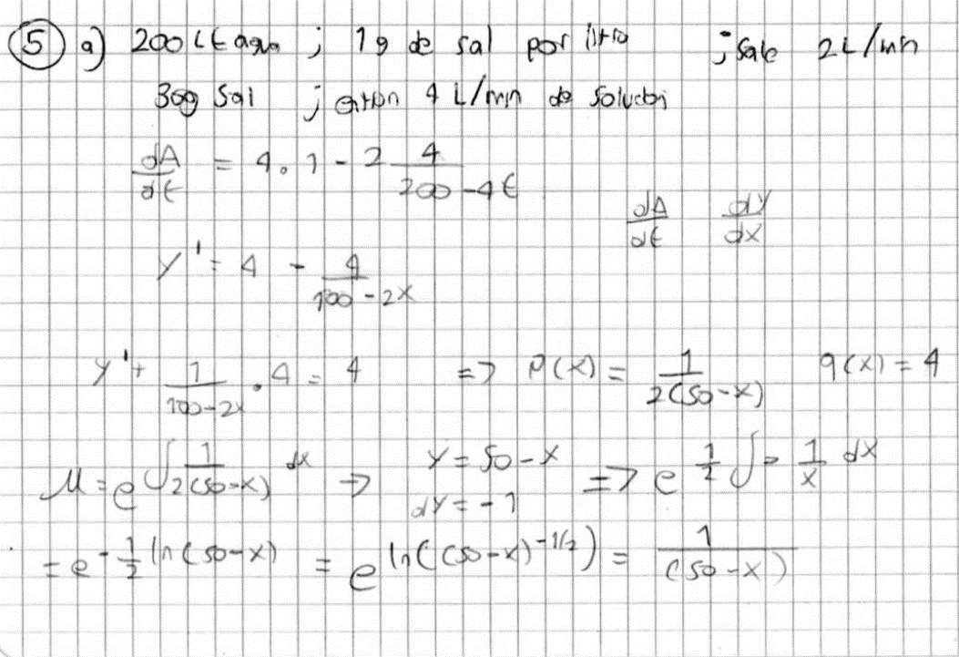
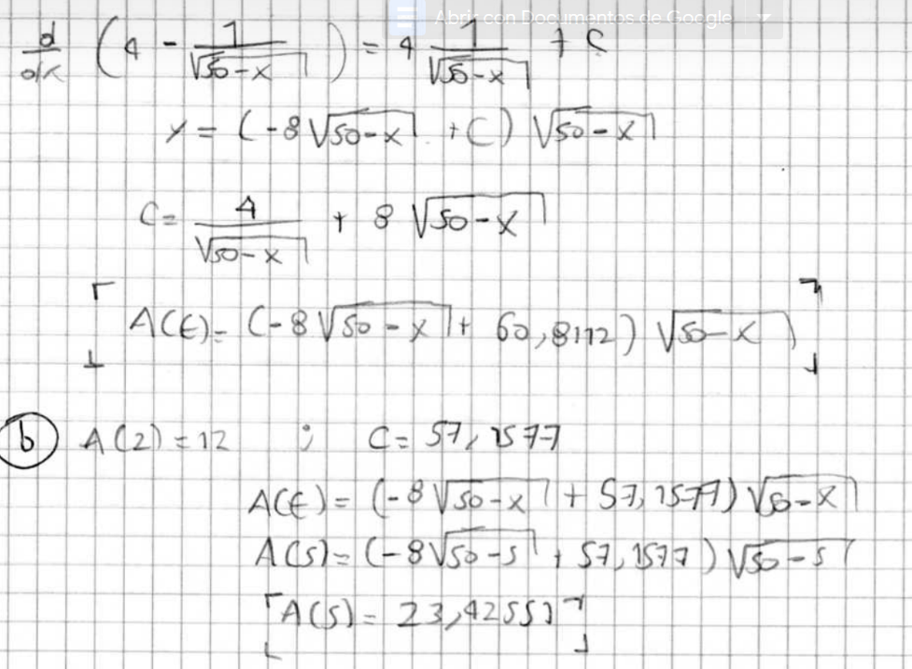
X(0)=30 |  |  |  | X(2)=12
 |  |  |  |  |  |  |  | Xn | 2 | Yn | 12 | h | 0.01
0 | 30 | C | 60.811183182 | 2 | 12 | C | 57.15767665 |  |  |  |  |  |  |  |  |  |  |  |  |  |  | yn+1
 |  |  |  |  |  |  |  | METODO EULER |  |  |  | METODO EULER MEJORADO |  |  |  | METODO RUNGE KUTTA
Xn | Gramos de sal |  |  | Xn | Gramos de sal |  |  | n | Xn | Yn |  | n | Xn | Yn^ | Yn | n | Xn | K1 | K2 | K3 | K4 | Yn
0 | 30 |  |  | 0 | 4.1658075592 |  |  | 0 | 2 | 12 |  | 0 | 2 |  | 12 | 0 | 2 | 3.9736842105 | 3.9736046201 | 3.9736046204 | 3.973524947 | 12
1 | 33.678282274 |  |  | 1 | 8.1037365484 |  |  | 1 | 2.01 | 12.03875 |  | 1 | 2.01 | 12.03875 | 12.038747851 | 1 | 2.01 | 3.973524947 | 3.9734451904 | 3.9734451907 | 3.9733653508 | 12.039736046
2 | 37.312235759 |  |  | 2 | 12 |  |  | 2 | 2.02 | 12.077495702 |  | 2 | 2.02 | 12.077493554 | 12.077491404 | 2 | 2.02 | 3.9733653508 | 3.9732854275 | 3.9732854278 | 3.973205421 | 12.079470498
3 | 40.900467738 |  |  | 3 | 15.853288872 |  |  | 3 | 2.03 | 12.116237105 |  | 3 | 2.03 | 12.116232808 | 12.116230657 | 3 | 2.03 | 3.973205421 | 3.9731253304 | 3.9731253307 | 3.9730451564 | 12.119203352
4 | 44.441511005 |  |  | 4 | 19.662224108 |  |  | 4 | 2.04 | 12.154974208 |  | 4 | 2.04 | 12.154967761 | 12.15496561 | 4 | 2.04 | 3.9730451564 | 3.9729648981 | 3.9729648984 | 3.9728845561 | 12.158934605
5 | 47.933818162 |  |  | 5 | 23.425351275 |  |  | 5 | 2.05 | 12.193707009 |  | 5 | 2.05 | 12.193698412 | 12.19369626 | 5 | 2.05 | 3.9728845561 | 3.9728041295 | 3.9728041298 | 3.972723619 | 12.198664254
6 | 51.375755345 |  |  | 6 | 27.141134672 |  |  | 6 | 2.06 | 12.232435507 |  | 6 | 2.06 | 12.232424759 | 12.232422607 | 6 | 2.06 | 3.972723619 | 3.9726430237 | 3.972643024 | 3.9725623441 | 12.238392295
7 | 54.765595306 |  |  | 7 | 30.807950823 |  |  | 7 | 2.07 | 12.2711597 |  | 7 | 2.07 | 12.271146801 | 12.271144648 | 7 | 2.07 | 3.9725623441 | 3.9724815794 | 3.9724815797 | 3.9724007303 | 12.278118725
8 | 58.101509766 |  |  | 8 | 34.424081291 |  |  | 8 | 2.08 | 12.309879587 |  | 8 | 2.08 | 12.309864537 | 12.309862384 | 8 | 2.08 | 3.9724007303 | 3.9723197958 | 3.9723197961 | 3.9722387766 | 12.317843541
9 | 61.38156094 |  |  | 9 | 37.987704712 |  |  | 9 | 2.09 | 12.348595167 |  | 9 | 2.09 | 12.348577965 | 12.348575811 | 9 | 2.09 | 3.9722387766 | 3.9721576718 | 3.9721576721 | 3.9720764819 | 12.357566739
10 | 64.60369213 |  |  | 10 | 41.496887953 |  |  | 10 | 2.1 | 12.387306439 |  | 10 | 2.1 | 12.387287085 | 12.38728493 | 10 | 2.1 | 3.9720764819 | 3.9719952062 | 3.9719952065 | 3.9719138452 | 12.397288315
11 | 67.765717252 |  |  | 11 | 44.949576271 |  |  | 11 | 2.11 | 12.426013401 |  | 11 | 2.11 | 12.425991894 | 12.425989738 | 11 | 2.11 | 3.9719138452 | 3.9718323981 | 3.9718323984 | 3.9717508654 | 12.437008267
12 | 70.865309144 |  |  | 12 | 48.343582317 |  |  | 12 | 2.12 | 12.464716051 |  | 12 | 2.12 | 12.464692391 | 12.464690235 | 12 | 2.12 | 3.9717508654 | 3.9716692464 | 3.9716692467 | 3.9715875415 | 12.476726591
13 | 73.899986483 |  |  | 13 | 51.676573844 |  |  | 13 | 2.13 | 12.503414389 |  | 13 | 2.13 | 12.503388576 | 12.503386419 | 13 | 2.13 | 3.9715875415 | 3.97150575 | 3.9715057503 | 3.9714238723 | 12.516443283
14 | 76.867099092 |  |  | 14 | 54.946059899 |  |  | 14 | 2.14 | 12.542108413 |  | 14 | 2.14 | 12.542080446 | 12.542078288 | 14 | 2.14 | 3.9714238723 | 3.9713419078 | 3.9713419081 | 3.9712598569 | 12.556158341
15 | 79.76381141 |  |  | 15 | 58.149375277 |  |  | 15 | 2.15 | 12.580798122 |  | 15 | 2.15 | 12.580768 | 12.580765841 | 15 | 2.15 | 3.9712598569 | 3.9711777188 | 3.9711777191 | 3.971095494 | 12.59587176
16 | 82.587083803 |  |  | 16 | 61.283662966 |  |  | 16 | 2.16 | 12.619483514 |  | 16 | 2.16 | 12.619451237 | 12.619449078 | 16 | 2.16 | 3.971095494 | 3.9710131818 | 3.9710131821 | 3.9709307827 | 12.635583537
17 | 85.333651399 |  |  | 17 | 64.345854245 |  |  | 17 | 2.17 | 12.658164588 |  | 17 | 2.17 | 12.658130155 | 12.658127996 | 17 | 2.17 | 3.9709307827 | 3.9708482958 | 3.9708482962 | 3.9707657218 | 12.675293668
18 | 88 |  |  | 18 | 67.332646047 |  |  | 18 | 2.18 | 12.696841343 |  | 18 | 2.18 | 12.696804754 | 12.696802594 | 18 | 2.18 | 3.9707657218 | 3.9706830598 | 3.9706830601 | 3.9706003103 | 12.715002151
19 | 90.582338583 |  |  | 19 | 70.240475113 |  |  | 19 | 2.19 | 12.735513777 |  | 19 | 2.19 | 12.735475032 | 12.735472871 | 19 | 2.19 | 3.9706003103 | 3.9705174725 | 3.9705174728 | 3.970434547 | 12.754708982
20 | 93.076567774 |  |  | 20 | 73.065488357 |  |  | 20 | 2.2 | 12.774181889 |  | 20 | 2.2 | 12.774140987 | 12.774138825 | 20 | 2.2 | 3.970434547 | 3.9703515329 | 3.9703515333 | 3.9702684309 | 12.794414156
21 | 95.478243552 |  |  | 21 | 75.803508752 |  |  | 21 | 2.21 | 12.812845677 |  | 21 | 2.21 | 12.812802618 | 12.812800456 | 21 | 2.21 | 3.9702684309 | 3.97018524 | 3.9701852403 | 3.9701019608 | 12.834117671
22 | 97.782535263 |  |  | 22 | 78.449995867 |  |  | 22 | 2.22 | 12.851505141 |  | 22 | 2.22 | 12.851459925 | 12.851457761 | 22 | 2.22 | 3.9701019608 | 3.9700185925 | 3.9700185928 | 3.9699351356 | 12.873819524
23 | 99.984176819 |  |  | 23 | 81 |  |  | 23 | 2.23 | 12.890160278 |  | 23 | 2.23 | 12.890112904 | 12.89011074 | 23 | 2.23 | 3.9699351356 | 3.9698515894 | 3.9698515897 | 3.9697679543 | 12.913519709
24 | 102.07740969 |  |  | 24 | 83.448108589 |  |  | 24 | 2.24 | 12.928811088 |  | 24 | 2.24 | 12.928761556 | 12.928759391 | 24 | 2.24 | 3.9697679543 | 3.9696842295 | 3.9696842299 | 3.9696004156 | 12.953218225
25 | 104.05591591 |  |  | 25 | 85.788383249 |  |  | 25 | 2.25 | 12.96745757 |  | 25 | 2.25 | 12.967405878 | 12.967403713 | 25 | 2.25 | 3.9696004156 | 3.9695165118 | 3.9695165122 | 3.9694325186 | 12.992915067
26 | 105.9127389 |  |  | 26 | 88.01428535 |  |  | 26 | 2.26 | 13.006099721 |  | 26 | 2.26 | 13.006045869 | 13.006043704 | 26 | 2.26 | 3.9694325186 | 3.9693484351 | 3.9693484355 | 3.9692642619 | 13.032610232
27 | 107.64018927 |  |  | 27 | 90.118587476 |  |  | 27 | 2.27 | 13.04473754 |  | 27 | 2.27 | 13.044681529 | 13.044679362 | 27 | 2.27 | 3.9692642619 | 3.9691799983 | 3.9691799986 | 3.9690956446 | 13.072303717
28 | 109.22973197 |  |  | 28 | 92.093267353 |  |  | 28 | 2.28 | 13.083371027 |  | 28 | 2.28 | 13.083312855 | 13.083310688 | 28 | 2.28 | 3.9690956446 | 3.9690112002 | 3.9690112005 | 3.9689266655 | 13.111995516
29 | 110.67185003 |  |  | 29 | 93.929379795 |  |  | 29 | 2.29 | 13.122000179 |  | 29 | 2.29 | 13.121939847 | 13.121937679 | 29 | 2.29 | 3.9689266655 | 3.9688420396 | 3.96884204 | 3.9687573233 | 13.151685628
30 | 111.95587877 |  |  | 30 | 95.61690085 |  |  | 30 | 2.3 | 13.160624996 |  | 30 | 2.3 | 13.160562502 | 13.160560333 | 30 | 2.3 | 3.9687573233 | 3.9686725156 | 3.9686725159 | 3.968587617 | 13.191374048
 |  |  |  |  |  |  |  | 31 | 2.31 | 13.199245475 |  | 31 | 2.31 | 13.19918082 | 13.19917865 | 31 | 2.31 | 3.968587617 | 3.9685026268 | 3.9685026272 | 3.9684175455 | 13.231060773
 |  |  |  |  |  |  |  | 300 | 5 | 23.426016944 |  | 300 | 5 | 23.425353569 | 23.425351203 | 300 | 5 | 3.9044708165 | 3.9043038997 | 3.9043039028 | 3.9041367397 | 23.829986735
...

Punto 5
Xn | Y^n | Yn | EULER MEJORADO
0 |  | 0 |  | Error absoluto | 3.7196741745
0.25 | 0 | 0 |  | Error relativo | 10.221881818
0.5 | 1.75 | 0.946875
0.75 | 1.976328125 | 1.9192119141
1 | 2.2020197021 | 2.9169391306
1.25 | 2.4270765217 | 3.9399852392
1.5 | 2.651500369 | 4.9882790308
1.75 | 2.8752930242 | 6.061749496
2 | 3.0984562626 | 7.1603258255

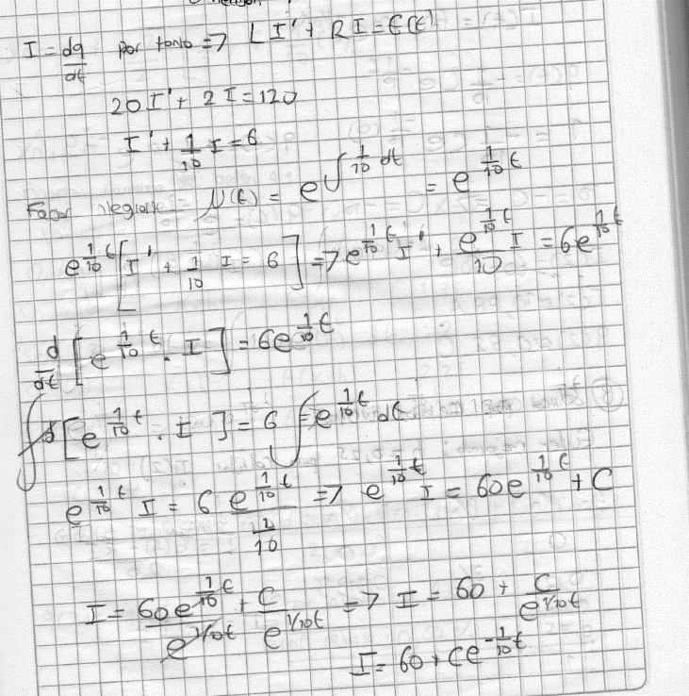
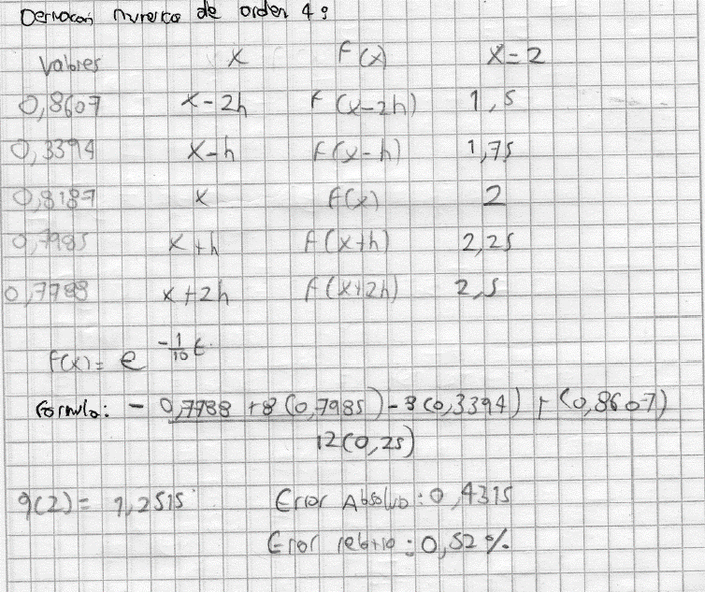
 |  |  |  |  |  | B:

Punto 6
$$∆X=$$
 |  | 0.018811881188

X | f(x)
0.1 | -0.000828380404
0.11881188119 | -0.0013859686315
$$\int_{0,1}^{2}{−\frac{5}{4}\left[x\ln\left(2x^{2}+1\right)−\sqrt{2}\left(−\tan^{−1}{\sqrt{2}x}\right)+\sqrt{2}x\right] dx= }$$
0.13762376238 | -0.0021479465709
0.15643564356 | -0.0031444767856 |  | -1.6585870368
0.17524752475 | -0.0044048104105
0.19405940594 | -0.0059571986699
0.21287128713 | -0.0078288161563
0.23168316832 | -0.010045696191
0.2504950495 | -0.012632678338
0.26930693069 | -0.015613367899
0.28811881188 | -0.019010107027
0.30693069307 | -0.022843956896
0.32574257426 | -0.027134690234
0.34455445545 | -0.031900793416
0.36336633663 | -0.03715947722
0.38217821782 | -0.042926695319
0.40099009901 | -0.049217169548
0.4198019802 | -0.056044421001
0.43861386139 | -0.063420806011
0.45742574257 | -0.071357556151
0.47623762376 | -0.079864821395
0.49504950495 | -0.088951715695
0.51386138614 | -0.098626364232
0.53267326733 | -0.10889595176
0.55148514851 | -0.11976677141
0.5702970297 | -0.13124427357
0.58910891089 | -0.1433331143
0.60792079208 | -0.15603720301
0.62673267327 | -0.16935974908
0.64554455446 | -0.1833033072
0.66435643564 | -0.19786982118
0.68316831683 | -0.21306066616
0.70198019802 | -0.22887668904
0.72079207921 | -0.24531824716
0.7396039604 | -0.26238524509
0.75841584158 | -0.28007716949
0.77722772277 | -0.2983931222
0.79603960396 | -0.31733185142
0.81485148515 | -0.33689178106
0.83366336634 | -0.3570710384
0.85247524752 | -0.37786747992
0.87128712871 | -0.39927871561
0.8900990099 | -0.42130213157
0.90891089109 | -0.44393491121
0.92772277228 | -0.46717405491
0.94653465347 | -0.49101639838
0.96534653465 | -0.5154586297
0.98415841584 | -0.54049730513
1.002970297 | -0.56612886379
1.0217821782 | -0.59234964121
1.0405940594 | -0.61915588192
1.0594059406 | -0.64654375106
1.0782178218 | -0.67450934505
1.097029703 | -0.70304870156
1.1158415842 | -0.73215780852
1.1346534653 | -0.76183261255
1.1534653465 | -0.79206902667
1.1722772277 | -0.82286293734
1.1910891089 | -0.85421021096
1.2099009901 | -0.88610669985
1.2287128713 | -0.91854824764
1.2475247525 | -0.9515306943
1.2663366337 | -0.98504988062
1.2851485149 | -1.0191016524
1.303960396 | -1.0536818643
1.3227722772 | -1.088786383
1.3415841584 | -1.1244110906
1.3603960396 | -1.1605518873
1.3792079208 | -1.197204694
1.398019802 | -1.2343654544
1.4168316832 | -1.2720301375
1.4356435644 | -1.310194739
1.4544554455 | -1.3488552831
1.4732673267 | -1.388007824
1.4920792079 | -1.4276484473
1.5108910891 | -1.4677732711
1.5297029703 | -1.5083784466
1.5485148515 | -1.5494601599
1.5673267327 | -1.5910146318
1.5861386139 | -1.633038119
1.604950495 | -1.6755269144
1.6237623762 | -1.7184773479
1.6425742574 | -1.7618857863
1.6613861386 | -1.8057486341
1.6801980198 | -1.8500623331
1.699009901 | -1.8948233632
1.7178217822 | -1.9400282423
1.7366336634 | -1.9856735259
1.7554455446 | -2.0317558078
1.7742574257 | -2.0782717196
1.7930693069 | -2.1252179308
1.8118811881 | -2.1725911485
1.8306930693 | -2.2203881174
1.8495049505 | -2.2686056196
1.8683168317 | -2.3172404743
1.8871287129 | -2.3662895377
1.9059405941 | -2.4157497024
1.9247524752 | -2.4656178977
1.9435643564 | -2.5158910887
1.9623762376 | -2.5665662763
1.9811881188 | -2.6176404968
2 | -2.6691108218

Punto 7
$$∆X=$$
 |  |  | 0.25

$$\int_{0}^{6}{\sqrt{1+{[\cos{x}e^{\sin{x}}]}^{2}} dx= }$$
X | f(x)
0 | 1.4142135624
0.25 | 1.5936717509 | 6.3746870037
0.5 | 1.7346732928 | 3.4693465855 |  | 7.8644606011
0.75 | 1.7586208659 | 7.0344834635
1 | 1.6034223861 | 3.2068447722
1.25 | 1.2897355488 | 5.1589421951
1.5 | 1.018227985 | 2.0364559701
1.75 | 1.1078640195 | 4.4314560779
2 | 1.4378214294 | 2.8756428589
2.25 | 1.6942899174 | 6.7771596697
2.5 | 1.7676121263 | 3.5352242526
2.75 | 1.6831169533 | 6.7324678131
3 | 1.5164722007 | 3.0329444013
3.25 | 1.3401464479 | 5.3605857915
3.5 | 1.1978311293 | 2.3956622586
3.75 | 1.1021199643 | 4.4084798572
4 | 1.0459656516 | 2.0919313031
4.25 | 1.0164766536 | 4.0659066143
4.5 | 1.00314008 | 2.00628016
4.75 | 1.0000958076 | 4.0003832304
5 | 1.0058936446 | 2.0117872892
5.25 | 1.023258014 | 4.0930320561
5.5 | 1.0594713138 | 2.1189426275
5.75 | 1.1262140804 | 4.5048563215
6 | 1.2358110775

Punto 10
$$∆X=$$
 |  |  | 0.2

x | f(x)
2 | 49.665183062
2.2 | 47.236719463 | 188.94687785
2.4 | 45.106741193 | 90.213482387
$$\int_{2}^{8}{ \left(9+4\cos^{2}\left(0,4t\right)\right)\left(5e^{−0,5t}+2e^{0,15t}\right) dt= }$$
2.6 | 43.274275558 | 173.09710223
2.8 | 41.739528243 | 83.479056487 |  | 322.34834537
3 | 40.503824912 | 162.01529965
3.2 | 39.569426158 | 79.138852316
3.4 | 38.939223282 | 155.75689313
3.6 | 38.616328241 | 77.232656482
3.8 | 38.603576117 | 154.41430447
4 | 38.902962407 | 77.805924814
4.2 | 39.515040474 | 158.0601619
4.4 | 40.438306405 | 80.87661281
4.6 | 41.668599514 | 166.67439806
4.8 | 43.198546678 | 86.397093356
5 | 45.017077708 | 180.06831083
5.2 | 47.109037092 | 94.218074183
5.4 | 49.454914757 | 197.81965903
5.6 | 52.030715065 | 104.06143013
5.8 | 54.807979198 | 219.23191679
6 | 57.753971472 | 115.50794294
6.2 | 60.832035116 | 243.32814046
6.4 | 64.002117732 | 128.00423546
6.6 | 67.221461172 | 268.88584469
6.8 | 70.445445097 | 140.89089019
7 | 73.628568087 | 294.51427235
7.2 | 76.725545084 | 153.45109017
7.4 | 79.692495231 | 318.76998092
7.6 | 82.488190017 | 164.97638003
7.8 | 85.075328146 | 340.30131258
8 | 87.421800827

